TopLeft
見出し

 | 1 | 2

 | 装飾文字です１
 | 装飾文字です２
 | 装飾文字です３
 | 色付き文字１
 | 色付き文字２
 | 色付き文字３
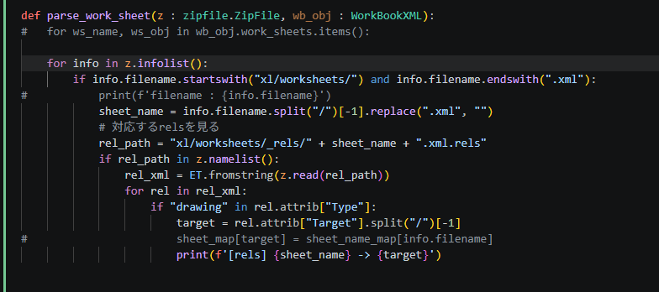
 | 色付き文字４ |  | コメント

Shapes
コメント

判断
処理
代替処理
終了
開始
定義済処理

コメント
これは角が丸い
四角形です

右矢印１
右矢印２

土台
1段目
２段目

Sequence
Module_A |  | Module_B |  | Module_C |  | Module_D |  | Module_E
吹き出し１

吹き出し２

 | Function_B()
 |  |  | Function_C()
 |  |  |  |  | Function_D()
 |  |  |  |  |  |  | Function_E()

吹き出し３

表と式
No.
No. | タイトル | 値A | 値B | 式 | 式の値
1 | 和 | 1 | 2 | SUM(E4,F4) | 3
2 | 積 | 3 | 4 | E5*F5 | 12
3 | 指数 | 2 | 8 | POWER(E6,F6) | 256

コ
メ
ン
ト
コメント | ←これは検索できるのか？ |  |  |  | 〇
コンソメ |  |  |  |  | ×
コメソト |  |  |  |  | ×
コヌント |  |  |  |  | ×
ロメント |  |  |  |  | ×
ココメントト |  |  |  |  | ×
コメント |  |  |  |  | 〇

グラフのみのシート
グラフ 専用 シート
 | 年齢 | 身長 | 体重
Aさん | 33歳 | 178㎝ | 75㎏
Bさん | 24歳 | 155㎝ | 58㎏
Cさん | 45歳 | 167㎝ | 55㎏
Dさん | 57歳 | 160㎝ | 48㎏

表とグラフ
項目 | 年齢 | 身長 | 体重
Aさん | 33歳 | 178㎝ | 75㎏
Bさん | 24歳 | 155㎝ | 58㎏
Cさん | 45歳 | 167㎝ | 55㎏
Dさん | 57歳 | 160㎝ | 48㎏

グラフのタイトルにコメント。。。

画像




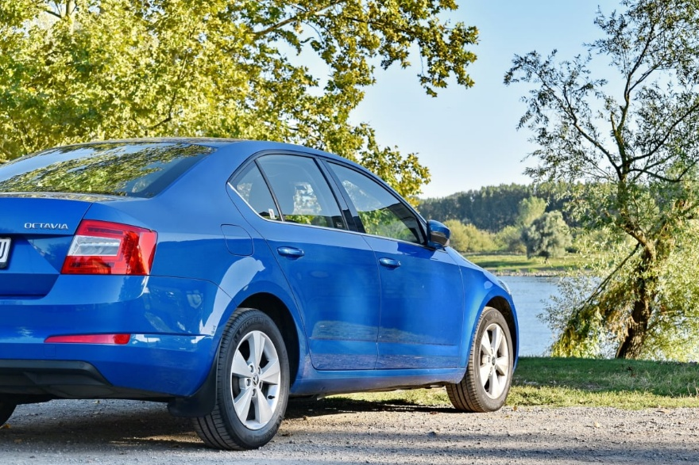

この写真 の作成者 不明な作成者 は CC BY-SA のライセンスを許諾されています

